Sheet1
2021-01-31 | PrintStream, PrintWriter 2가지 스트림 방법
 | web.xml을 통한 매핑방법, Annotation을 통한 URL 매핑방법 | 설명 | web.xml의 metadata-complete를 false로 변경해야함.
 |  |  | @WebServlet("이름")
 |  |  | <servlet>
 |  |  |  | <servlet-name>na</servlet-name>
 |  |  |  | <servlet-class>com.newlecture.web.Nana</servlet-class>
 |  |  | </servlet>

 |  |  | <servlet-mapping>
 |  |  |  | <servlet-name>na</servlet-name>
 |  |  |  | <url-pattern>/hello</url-pattern>
 |  |  | </servlet-mapping>

 | 서블릿 출력 형식을 지정해야 하는 이유 | 설명 | 컨텐츠 형식을 알려주지 않을 경우 브라우저마다 자의적인 해석을 함.(html인지, txt인지 지정해주자)
 |  |  | response.setCharacterEncoding("UTF-8");
 |  |  | 한글이 제대로 안나옴
 |  |  | response.setContentType("text/html; charset=UTF-8");
 |  |  | 따라서 UTF-8로 해석할 수 있도록 코드를 추가해야함
 |  |  | 파일의 타입은 html이고 charset은 UTF-8이다 라고 알려주는 것

2021-02-01 | HttpServletRequest를 통한 get request 방법 | 설명 | request.getParameter("~~"); 를 통해 쿼리스트링을 입력받을 수 있다.
 |  |  | 하지만 쿼리스트링이 URL에 없을 경우 없는 값을 받으려고 하기 때문에 에러가 난다. -> null, 공백문자 체크 필요

 | post 방식의 request | 설명 | html에서 method="post" 를 추가함으로써 post방식으로 변경, 기본값은 get

2021-02-02 | 서블릿 필터 | 설명 | 수문장 역할, 기본적인 설정들(사전, 사후) 미리 설정해놓으면 서블릿마다 설정할 필요 x
 |  |  | 필터도 web.xml을 수정하는 방식, Annotation방식 2가지가 있다.
 |  |  | @WebFilter("/*");
 |  |  | <filter>
 |  |  |  | <filter-name>characterEncodingFilter</filter-name>
 |  |  |  | <filter-class>com.newlecture.web.filter.CharacterEncodingFilter</filter-class>
 |  |  | </filter>
 |  |  | <filter-mapping>
 |  |  |  | <filter-name>characterEncodingFilter</filter-name>
 |  |  |  | <url-pattern>/*</url-pattern>
 |  |  | </filter-mapping>
 |  |  | request.setCharacterEncoding("UTF-8");
 |  |  | chain.doFilter(request, response);
 |  |  | 두 코드를 추가함으로써 필터를 통해 인코딩을 할 수 있다.
 |  |  | response도 필터를 통해 할 수 있지만, 파일의 종류를 고정할 위험이 있다.(css, js가 html로 고정되는 등)

 | 실습(두 수의 합 출력) |  | add.java, add.html

 | input태그 중 next타입과 submit타입의 쿼리스트링 전송 방법 | 설명 | text타입은 name=""
 |  |  | submit타입은 name=value 꼴로 전송됨.

 | 입력 데이터 반복으로 받아오기 | 설명 | name속성을 같게 해주면 배열로 넘어간다.
 |  |  | 받을 때는 String[]를 통해 배열로 받는다.

 | 상태 유지의 필요성 | 설명 | 덧셈을 한번에 하는 것이 아닌 숫자를 받을 때마다 바로바로 처리한다면
 |  |  | 서블릿이 올라갔다 내려갔다 하면서 값이 사라질 것임.

 |  |  | application객체 |  | 이 셋은 서블릿이 살았다 죽었다 해도 계속 살아서 값을 저장할 수 있다. |  |  |  |  |  | ServletContext application = request.getServletContext();
 |  |  |  |  | 왠지는 모르겠지만 페이지가 하얀 화면으로 넘어가서 뒤로가기를 해줘야 함. |  |  |  |  |  | application.setAttribute("value", key);
 |  |  |  |  | 모든 사용자가 같은 자원을 공유(전체 사용자 수 같은 것을 체크할 때) |  |  |  |  |  | application.getAttribute("value");
 |  |  |  |  | 생명주기는 WAS랑 같다.

 |  |  | session객체 |  | 얘도 페이지가 흰 화면으로 넘어가서 뒤로가기를 해줘야 이어서 계산할 수 있다.
 |  |  |  |  | 사용자마다 각각의 자원을 사용할 때 |  |  |  |  |  | HttpsSession session = request.getSession();
 |  |  |  |  | 같은 프로세스 내 다른 스레드일 경우 같은 session으로 인식 |  |  |  |  |  | application.setAttribute("value", key);
 |  |  |  |  | session은 SID를 통해 구별함 |  |  |  |  |  | application.getAttribute("value");
 |  |  |  |  | 생명주기는 세션이랑 같다.

 |  |  | cookie |  | application과 session은 서버에 저장하지만, cookie는 클라이언트에 저장한다. |  |  |  |  |  | Cookie[] cookies = request.getCookies();
 |  |  |  |  | cookie는 반드시 문자열로 저장해서 보내야 한다. |  |  |  |  |  | for(Cookie c : cookies) {
 |  |  |  |  | setPath()함수를 통해 특정 URL(정확히는 매핑이 일치하는 클래스)를 |  |  |  |  |  |  | if (c.getName().equals("value")) {
 |  |  |  |  | 이용할 때만 쿠키를 이용할 수 있다 |  |  |  |  |  |  | x = Integer.parseInt(c.getValue());
 |  |  |  |  |  |  |  |  |  |  |  | break;
 |  |  |  |  |  |  |  |  |  |  |  | }
 |  |  |  |  |  |  |  |  |  |  | }
 |  |  |  |  | 기본적으로 브라우저와 생명주기가 같지만, maxAge를 설정할 경우 브라우저를
 |  |  |  |  | 종료해도 cookie가 남아있을 수 있다.
 |  |  |  |  | setMaxAge(24*60*60); |  | cookie 하루 유지 코드
 |  |  |  |  |  |  | MaxAge를 설정하게 되면 하드에 저장을 하고
 |  |  |  |  |  |  | 아니면 메모리에 저장하게 된다.
 |  |  |  |  | setMaxAge(0); | 을 통해 쿠키를 삭제할 수 있다.

 | 계산페이지에서 버튼을 누를 경우 흰 화면이 나오는데 |  | redirection |  | 흰 화면을 리턴하는게 아닌 html파일을 경유해서 리턴 |  |  |  | 얘는 get방식으로 됨.
 | 이를redirection으로 해결할 수 있다.

2/4/21 | get, post에 특화된 함수 |  | request.getMethod() |  | html에서는 get, post처럼 소문자로 보내지만, 서블릿이 받을 때는 GET, POST
 | get요청을 해도, post요청을 해도 같은 로직으로 돌아갔지만, |  |  |  | 대문자로 받는다. (if문을 통해 get, post를 나누어 코딩할 수 있다.)
 | 각각의 요청에 맞게 따로 함수를 만들 수 있다.
 |  |  | super.service(req, res); 를 통해 doPost, doGet을 오버라이딩 할 수 있다.
 |  |  | 이는 service메소드 외에 doPost, doGet메소드를 만들어줘야 한다. 아니면 405에러
 |  |  | 정리하자면

 |  |  | service를 오버라이딩 했다면 |  |  | 안했다면
 |  |  | 오버라이딩한 service->원하는 기능 |  |  | doGet, doPost를 오버라이딩 해서 사용
 |  |  | 이 때 super.service를 호출한다면, |  |  | 이는 service를 오버라이딩할 필요 없이 doGet, doPost만 클래스 안에 오버라이딩하면 됨.
 |  |  | service->원하는 함수->doGet, doPost
 |  |  | 의 로직을 설정할 수 있음.

 |  |  | get, post의 처리가 같을 때 |  |  | get, post마다 처리가 다를 때 |  |  | 사용하면 된다.

2021-02-05 | jsp model1 mvc |  | jsp에서 자바 문법을 이용할 경우 <%%>로 자바 문장을 감싸줘야 한다.
 |  |  | jsp에서 변수를 출력할 경우 <%=%>로 감싸줘야 한다.
 |  |  | model = 동적인 것을 정적으로 고정한 데이터(홀짝의 경우 하나로 결정된 홀수 혹은 짝수)
 |  |  | view = model을 html내에서 출력만 해주는 것
 |  |  | control = 동적인 것을 정적으로 고정하는 로직, 함수

2021-02-07 | jsp model2 mvc |  | mc, v를 따로 나누어 2파일로 관리
 |  |  | 파일간 포워딩은 request를 통해 한다. |  |  |  | 입력 | request.setAttribute("~~", ~~);
 |  |  |  |  |  |  |  | Request.Dispatcher dispatcher = request.getRequestDispatcher("~~");
 |  |  |  |  |  |  |  | dispatcher.forward(request, response);

 |  |  |  |  |  |  | 출력 | request.getAttribute("~~")

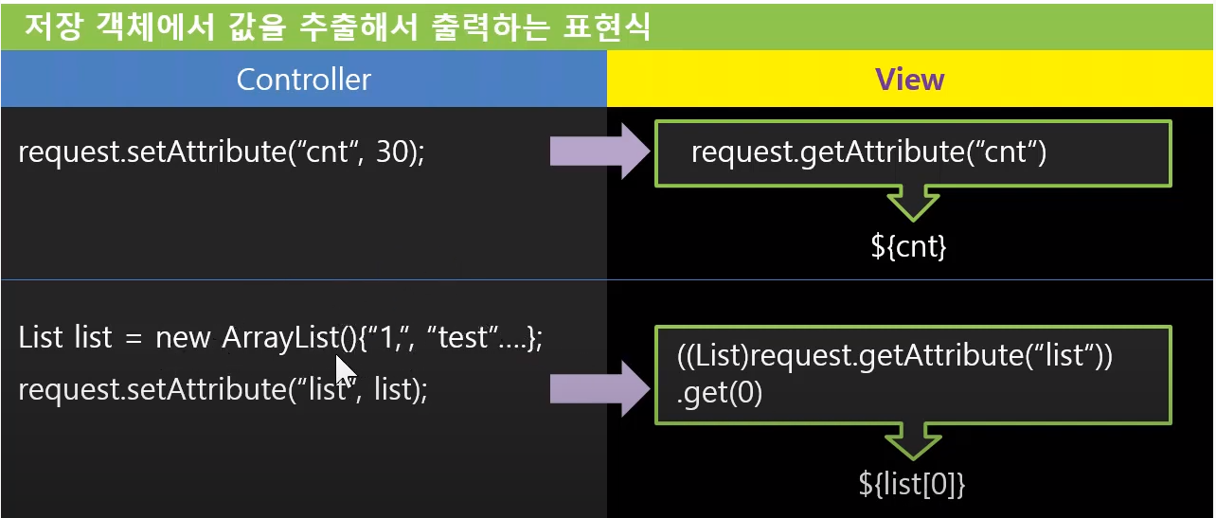
 | Expression Language |  | model2에서 View단에서 출력을 위해
 |  |  | 자바 코드가 필요한데 이를 없애고 싶다. |  |  |  | request.getAttribute("~~") |  | -> | ${~~}

 |  |  |  |  |  |  | 배열은 |  | ${~~.[index]}
 |  |  |  |  |  |  | 맵은 |  | ${~~.name}

 |  |  | EL은 다양한 저장소에 있는 변수를 표현할 |  |  |  | page, request, session, application객체
 |  |  | 수 있다. |  |  |  | EL을 통해 다 표현할 수 있다.

 |  |  | 저장소는 우선순위가 있다. |  |  |  | page>request>session>application 우선순위가 있어
 |  |  |  |  |  |  | 같은 변수명이 있어도 우선순위에 따라 출력

 |  |  |  |  |  |  | pageScope, requestScope등 내장 함수를 사용하여
 |  |  |  |  |  |  | 특정 저장소의 변수를 출력할 수 있다.
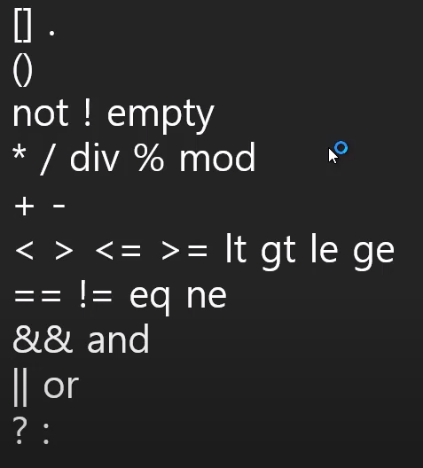
 | EL 연산자 |  |  |  |  |  | html은 <>를 통해 구분하기 때문에
 |  |  |  |  |  |  | <나 >가 들어가있는 비교연산자는
 |  |  |  |  |  |  | 사용하기에 좋지 않다
 |  |  |  |  |  |  | 따라서 영어로 된 연산자들이 존재

 |  |  |  |  |  |  | empty는 null이거나 빈문자열이면 참
 |  |  |  |  |  |  | <-> not empty

 | 실습 |  | 게시판, 기타 등등 만들기 |  |  |  | 이 수업을 위해서는 jdbc가 필요해서
 |  |  |  |  |  |  | jdbc수업을 듣고 올것.

